关系图
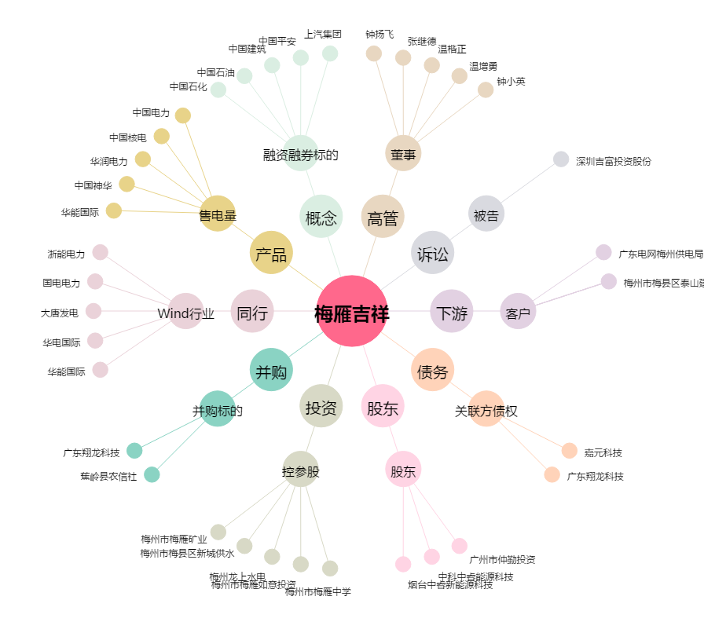
梅雁吉祥[600868.SH] - 关系概览图

